Sheet1
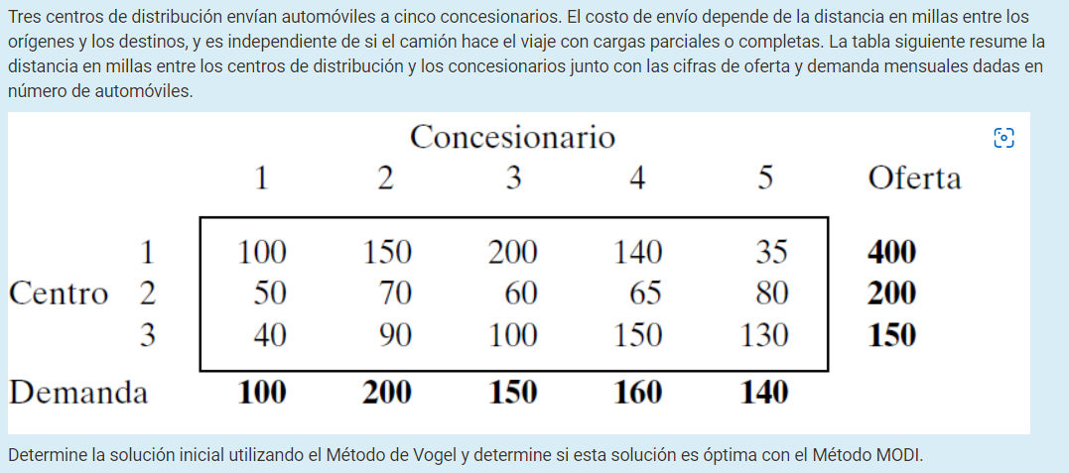

 | 1 | 2 | 3 | 4 | 5 | Oferta
1 | 100 | 150 | 200 | 140 | 32 | 400
2 | 50 | 70 | 60 | 65 | 80 | 200
3 | 40 | 90 | 100 | 150 | 130 | 150
Demanda | 100 | 200 | 150 | 160 | 140

 | 100 | 150 | 200 | 140 | 32 | 68
 | 50 | 70 | 60 | 65 | 80 | 10
 | 40 | 90 | 100 | 150 | 130 | 50
 | 10 | 20 | 40 | 75 | 48

 |  | 1 | 2 | 3 | 4 | 5 | Oferta
 | 1 |  |  |  |  | 140 | 260
 | 2 |  |  |  |  |  | 200
 | 3 |  |  |  |  |  | 150
 | Demanda | 100 | 200 | 150 | 160 | 0

 | 100 | 150 | 200 | 140 | 32 | 68
 | 50 | 70 | 60 | 65 | 80 | 10
 | 40 | 90 | 100 | 150 | 130 | 50
 | 10 | 20 | 40 | 85 | 50

 |  | 1 | 2 | 3 | 4 | 5 | Oferta
 | 1 |  |  |  |  | 140 | 260
 | 2 |  |  |  | 160 |  | 40
 | 3 |  |  |  |  |  | 150
 | Demanda | 100 | 200 | 150 | 0 | 0

 | 100 | 150 | 200 | 140 | 32 | 68
 | 50 | 70 | 60 | 65 | 80 | 10
 | 40 | 90 | 100 | 150 | 130 | 50
 | 10 | 20 | 40 | 85 | 50

 |  | 1 | 2 | 3 | 4 | 5 | Oferta
 | 1 |  |  |  |  | 140 | 260
 | 2 |  |  |  | 160 |  | 40
 | 3 | 100 |  |  |  |  | 50
 | Demanda | 0 | 200 | 150 | 0 | 0

 | 100 | 150 | 200 | 140 | 32 | 68
 | 50 | 70 | 60 | 65 | 80 | 10
 | 40 | 90 | 100 | 150 | 130 | 50
 | 10 | 20 | 40 | 85 | 50

 |  | 1 | 2 | 3 | 4 | 5 | Oferta
 | 1 |  | 200 |  |  | 140 | 60
 | 2 |  |  |  | 160 |  | 40
 | 3 | 100 |  |  |  |  | 50
 | Demanda | 0 | 0 | 150 | 0 | 0

 | 100 | 150 | 200 | 140 | 32 | 68
 | 50 | 70 | 60 | 65 | 80 | 10
 | 40 | 90 | 100 | 150 | 130 | 50
 | 10 | 20 | 40 | 85 | 50

 |  | 1 | 2 | 3 | 4 | 5 | Oferta
 | 1 |  | 200 | 60 |  | 140 | 0
 | 2 |  |  |  | 160 |  | 40
 | 3 | 100 |  |  |  |  | 50
 | Demanda | 0 | 0 | 90 | 0 | 0

 | 100 | 150 | 200 | 140 | 32 | 68
 | 50 | 70 | 60 | 65 | 80 | 10
 | 40 | 90 | 100 | 150 | 130 | 50
 | 10 | 20 | 40 | 85 | 50

 |  | 1 | 2 | 3 | 4 | 5 | Oferta
 | 1 |  | 200 | 60 |  | 140 | 0
 | 2 |  |  |  | 160 |  | 40
 | 3 | 100 |  | 50 |  |  | 0
 | Demanda | 0 | 0 | 40 | 0 | 0

 | 100 | 150 | 200 | 140 | 32 | 68
 | 50 | 70 | 60 | 65 | 80 | 10
 | 40 | 90 | 100 | 150 | 130 | 50
 | 10 | 20 | 40 | 85 | 50

 |  | 1 | 2 | 3 | 4 | 5 | Oferta
 | 1 |  | 200 | 60 |  | 140 | 0
 | 2 |  |  | 40 | 160 |  | 0
 | 3 | 100 |  | 50 |  |  | 0
 | Demanda | 0 | 0 | 0 | 0 | 0

 | MODI
 |  | v1=0 | v2=10 | v3=60 | v4=65 | v5=108
 | u1=140 | 140 | 150 | 200 | 205 | 32 |  | 100 | 150 | 200 | 140 | 32
 | u2=0 | 0 | 10 | 60 | 65 | 108 |  | 50 | 70 | 60 | 65 | 80
 | u3=40 | 40 | 50 | 100 | 105 | 148 |  | 40 | 90 | 100 | 150 | 130

 | El resultado no es optimo
 |  | -40 | 0 | 0 | -65 | 0
 |  | 50 | 60 | 0 | 0 | -28
 |  | 0 | 40 | 0 | 45 | -18

